2020_data
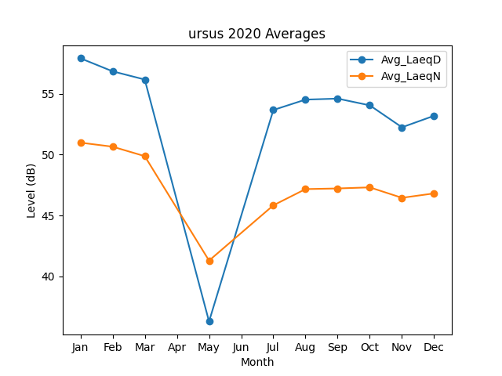
Month | Avg_LaeqD | Avg_LaeqN
1 | 57.9152326 | 50.986184703
2 | 56.84480542 | 50.655747158
3 | 56.16976375 | 49.878281974
5 | 36.3 | 41.3
7 | 53.668788829 | 45.840173446
8 | 54.521451933 | 47.171651585
9 | 54.603379206 | 47.225056904
10 | 54.050754177 | 47.314039167
11 | 52.24690868 | 46.457051867
12 | 53.194016324 | 46.81896677

